管理手册
关键字 | 请离原因

3750 | 根据《李永生帮派帮规》第四条：“加入帮派15天内帮贡必须达到3750点。”您违反本帮派规定，暂时请离帮派！

24小时 | 根据《李永生帮派帮规》第三条：“加入帮派24小时内帮贡必须达到50点。”您违反本帮派规定，暂时请离帮派！

赏金任务 | 根据《李永生帮派帮规》第六条：“赏金任务发布者不得低于每票15万两”。您违反本帮派规定，暂时请离帮派，请重新加入，原帮贡自动恢复。

通过 | #Y您的入帮申请已经通过！您需要在24小时内达到50点帮贡，15天内达到3750点帮贡，离线时间不得超过7天，赏金任务不得低于15万/票，建议每天跑商一票。更多内容请阅读【#B帮派告示#Y】（Alt+B）。

拒绝 | #R您的入帮申请被拒绝！#K请重新提交入帮申请，申请内容#Y必须填写#K“#B学习生活技能、提升人物修炼。#K”请仔细阅读我们的帮派宗旨，严格按照要求填写入帮申请！（第1698号李永生帮派）

80以下 | 您的入帮申请被拒绝！我们已经停止接收80级以下玩家，您可以加入其他的帮派，或者人物等级达到80级后，再来申请加入我们的帮派！由此给您带来的不便，敬请谅解！（第1698号李永生帮派）

离线7天 | 根据《李永生帮派帮规》第五条：成员离线时间超过七天者请离本帮派。待上线后重新加入，原帮贡自动恢复。

混帮者 | 根据《李永生帮派帮规》第二条、第八条、《历史帮贡的标准》，您的历史帮贡不合标准，涉嫌混帮，暂时请离！

15万以下 | 根据《李永生帮派帮规》第六条：赏金任务发布者不得低于每票15万两。您违反本规定，暂时请离帮派！

标点符号 | 第一个标点符号是顿号、不是逗号，请改正！

提升 | 是“提升人物修炼”，不是“提高人物修炼”，请改正！

排队 | 您的入帮申请符合标准，由于当前帮派满员，正在为您准备位置，请您耐心排队等待。

人物 | 是“人物修炼”，不是“任务修炼”，请改正！

跑商二刷时间备忘录
二刷时间 | 记录时间 | 周期
10:33:40 | 2021-10-19 | 星期二
 | 2021-10-20 | 星期三
 | 2021-10-21 | 星期四
 | 2021-10-22 | 星期五
 | 2021-10-23 | 星期六
 | 2021-10-24 | 星期日
 | 2021-10-25 | 星期一

 | 内政：金库开始建设
 | 2022-05-15

帮派历程
序号 | 日期 | 事件
1 | 2018-06-24 | 帮派创建成功
2 | 2018-07-22 | 帮派规模提升到2级
3 | 2018-08-19 | 帮派规模提升到3级
4 | 2018-09-19 | 帮派规模提升到4级
5 | 2018-10-05 | 帮派规模提升到5级
6 | 2019-03-10 | 帮派规模提升到6级
7 | 2020-04-08 | 帮派规模提升到7级

序号 | 日期 | 事件
1 | 2018-06-24 | 帮派创建成功
2 | 28 | 天
3 | 28 | 天
4 | 31 | 天
5 | 16 | 天
6 | 156 | 天
7 | 395 | 天
 | 654 | 天
 | 1.7917808219

 | 3000000
 | 180000
 | 16.666666667

序号 | 维护时间 | 日期
1 | 16:18:00 | 2022-12-13
2 | 17:18:00 | 2022-12-13
3 | 18:18:00 | 2022-12-13
4 | 19:18:00 | 2022-12-13
5 | 20:18:00 | 2022-12-13
6 | 21:18:00 | 2022-12-13
7 | 22:18:00 | 2022-12-13
8 | 23:18:00 | 2022-12-13
9 | 1900-01-01 00:18:00 | 2022-12-14
10 | 1900-01-01 01:18:00 | 2022-12-14
11 | 1900-01-01 02:18:00 | 2022-12-14

管理步骤1
入帮24小时当前帮贡未达到50点

管理步骤2
离线时间超过7天者

管理步骤3
入帮15天历史帮贡未达3750点

管理步骤4
历史帮贡＜入帮天数×48=混帮者

基本信息
帮主专用区（调整帮派相关数据）
当前帮派的资金是 |  | 24436100 | 帮派基础界面查询
帮派的维护线是 |  | 23046000 | 白虎堂总管查询
帮派的奖励线是 |  | 77200000 | 白虎堂总管查询
每小时的维护费用是 |  | 960250 | 帮派建筑界面查询
当前的维护时间是 |  | 7:06:00 | 帮派基础界面查询
帮派的研究力是 |  | 16000 | 帮派基本界面查询
当前研究的技能是 |  | 追捕技巧 | 帮派建筑界面查询
追捕技巧 | 的等级是 | 118 | 帮派建筑界面查询
研究技能的研究经验是 |  | 53728 | 帮派建筑界面查询
研究技能的升级经验是 |  | 680728 | 帮派建筑界面查询
当前帮派储备金是 |  | 0 | 帮派基础界面查询
金库数量 | 28 | 兽室数量 | 0
仓库数量 | 28 | 药房数量 | 0
书院数量 | 28 | 厢房数量 | 16
百草谷 | 3 | 藏宝室 | 3
（上面的数据关系到下面数据的正确性，请务必注意）
第1698号李永生帮派资金情况
帮派资金 | 24436100 | 储 备 金 | 0
无法维护 | 23046000 | 额外奖励 | 77200000
总共资金 | 24436100 | 维护资金 | 1390100
维护费用 | 960250 | 维护次数 | 1次
每天维护 | 24小时 | 维护天数 | 0天
基本维护 | 70000 | 维护次数 | 349小时
倒闭天数 | 15天 | 倒闭月数 | 0月
溢出资金 | -52763900 | 维护小时 | -54.95
每天时间 | 24 | 维护天数 | -2.29
李永生帮派生活技能研究进度
维护时间 | 7:06:00 | 研究技能 | 追捕技巧
目前等级 | 118级 | 下一等级 | 119级
研究经验 | 53728 | 升级经验 | 680728
相差经验 | 627000 | 研究力 | 16000
研究时间 | 39小时 | 研究天数 | 1.63天
需要资金 | 37629797 | 跑商票数 | 251票
维护资金 | 96500 | 维护储备 | 96500
总共费用 | 193000 | 召唤兽 | 1560
李永生帮派的奖励线与维护线
≥100级 | 180000 | 89级 | 150000
额外资金 | 52763900 | 维护资金 | -1390100
每人跑商 | 73票 | 每人跑商 | 88票
个人跑商双倍帮贡与跑商票数
18万票数 | 293票 | 15万票数 | 352票
增加资金 | 52763900 | 增加资金 | 52763900
18万票数 | -8票 | 15万票数 | -9票
获得帮贡 | 14070点 | 获得帮贡 | 16884点
李永生帮派每天维护费用预算
维护费用 | 960250 | 每天费用 | 23046000
每票费用 | 150000 | 每天票数 | 154
每票增加 | 180000 | 每天票数 | 128
跑商人数 | 4 | 每人跑商 | 38
每小时 | 4 | 每天用时 | 10
每票跑商 | 150000 | 每小时 | 6
每票跑商 | 180000 | 每小时 | 5
帮派每年维护费用与跑商数量
每时维护 | 960250 | 跑商票数 | 6.40
每天维护 | 23046000 | 跑商票数 | 153.64
每周维护 | 161322000 | 跑商票数 | 1075.48
每月维护 | 691380000 | 跑商票数 | 4609.20
每年维护 | 8411790000 | 跑商票数 | 56078.60
跑商数量与获得帮贡
每时票数 | 6票 | 每时帮贡 | 307点
每天票数 | 154票 | 每天帮贡 | 7375点
每周票数 | 1075票 | 每周帮贡 | 51623点
每月票数 | 4609票 | 每月帮贡 | 221242点
每年票数 | 56079票 | 每年帮贡 | 2691773点
帮派可以捐赠金银锦盒的数量
允许范围 | 52763900 | 金银锦盒 | 50000
允许数量 | 1055个 | 预算费用 | 31658340.00
十倍维护 | 9602500 | 预算数量 | 192.05
缺乏资金 | -1390100 | 应急数量 | 192.05
帮派储备金与帮派维护状况分析
储备金上限 | 90000000 | 储备维护1 | 23046000
金银锦盒 | 50000 | 捐赠数量 | 1800
帮派储备金 | 0 | 可捐赠数量 | 1800
储备维护线 | 9602500 | 储备维护2 | -9602500
需要数量 | 192个
当前帮派技能研究预算分析
每小时维护 | 960250 | 研究次数 | 39.19
研究费用 | 37629796.875 | 15万/票 | 250.87
平均每人跑 | 62.72 | 18万/票 | 209.05
维护次数 | 1.45 | 维护天数 | 0.06
每天费用 | 23046000.00 | 费用天数 | 1.63
金银锦盒 | 50000.00 | 需要数量 | 752.60
每个价格 | 20000.00 | 需要银两 | 15051918.75
每天费用 | 23046000
每年费用 | 8411790000

每人每天跑商1票的概念是什么？
每人每天 | 1 | 票 | 80级以上
每人每天 | 48 | 帮贡
每人每年 | 17520 | 帮贡 | 每年365天
一个技能 | 12880 | 帮贡 | 巧匠之术
剩余帮贡 | 4640 | 帮贡 | 3750
第1698号李永生帮派成员上周跑商分析图
跑商人数 | 35 | 帮派人数 | 199
不跑商的 | 164 | 占据比例 | 82.41%
符合标准 | 9 | 占据比例 | 4.52%
期待人数 | 154 | 占据比例 | 77.21%
第1698号李永生帮派跑商比例分析
不跑商的 | 82.41% | 77.21%
参与跑商 | 17.59% | 17.59%
符合标准 | 4.52% | 59.62%
不跑商的 | 82.41%
符合标准 | 4.52%

23046000 | 一天费用
50000 | 金银锦盒
460.92 | 个
20000 | 银两/个
9218400 | 银两开支

帮派大赛报名
报名费用 | ≧40万且≦帮派资金-3*24*10000*帮派规模
 | 400000 | ≦并且≧ | 19396100
报名条件 | 报名费用<帮派资金×0.8
 | 19548880

2021年李永生帮派最后一个书院的建设
需要损耗资金 |  | 9600000
需要建筑进度 |  | 1450
需要耗繁荣度 |  | 200
需要耗人气度 |  | 200
帮派可用资金 |  | 1390100
计划缺少资金 |  | 8209900
需要跑商票数 |  | 54.73

50000 | 金银锦盒
19.205 | 每小时数量
460.92 | 24小时数量

30000 | 市场单价
5761500 | 总共费用
600000 | 15万
720000 | 18万
1200000 | 15万
1440000 | 18万

技能名称 | 技能等级 | 升级经验
强壮 | 1 | 210952
强壮 | 2 | 216168
如何分辨跑商是否为双倍帮贡
帮派资金的颜色 |  | 代表的意思
红色 |  | 无法维护 | 资材停止刷新
 |  | 双倍帮贡 | 技能停止研究
黑色 |  | 正常维护 | 资材正常刷新
 |  | 双倍帮贡 | 技能正常研究
紫色 |  | 正常维护 | 资材正常刷新
 |  | 单倍帮贡 | 技能正常研究
总结：红色、黑色，跑商为双倍帮贡，紫色为单倍帮贡。
帮派繁荣度兑换帮派资金
缺少资金 | -1390100 | 兑换比例 | 10000
兑换点数 | -139.01 | 现有点数 | 15459
剩余点数 | 15598.01 | 点数上限 | 500

帮派金库资金上限
初始资金 | 20000000 | 金库数量 | 28
每个金库 | 10000000 | 资金上限 | 300000000
奖励线 | 77200000 | 可溢资金 | 222800000
金银锦盒 | 50000 | 捐赠数量 | 4456
人数上限 | 200人 | 每人捐赠 | 22.28个
每个帮贡 | 5点 | 每人获得 | 111.4点
100级以上 | 180000 | 平均跑商 | 2.14票
100级以下 | 150000 | 平均跑商 | 2.57票
跑商 | 77200000 | 金银锦盒 | 222800000
假如一个帮派不跑商，全靠金银锦盒？
资金上限 | 300000000两 | 金银锦盒 | 50000两储备金
数量上限 | 6000个 | 人数上限 | 200人
平均每人 | 30个 | 获得帮贡 | 150点帮贡
跑商每票 | 48点帮贡 | 跑商票数 | 3.13票
每个花费 | 20000两 | 总共开支 | 600000两

奖励线
1级帮派 | 5000000
2级帮派 | 10000000
3级帮派 | 10000000
初始资金 | 20000000
金库数量 | 28
可以容纳 | 10000000
金库容纳 | 280000000
 | 300000000
基本维护费 | 960250
奖励线 | 77200000
维护线 | 23046000
帮派规模 | 7
基本维护费 | 备注 | 结果
960250 | 1 | 960250
960250 | 2 | 1920500
960250 | 3 | 2880750
960250 | 4 | 3841000
960250 | 5 | 4801250
960250 | 6 | 5761500
960250 | 7 | 6721750
960250 | 8 | 7682000
960250 | 9 | 8642250

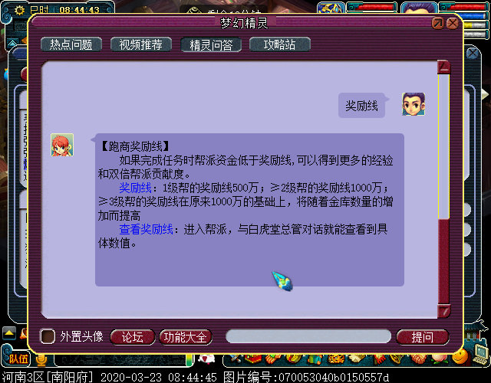

赏金任务
第1698号李永生帮派赏金任务汇总表
序号 | 总共票数 | 完成票数 | 剩余票数 | 单票佣金 | 总共现金 | 总共储备
1 | 30票 | 3票 | 27票 | 150000银两 | 3240000 | 810000
2 | 0票 | 0票 | 0票 | 150000银两 | 0 | 0
3 | 0票 | 0票 | 0票 | 150000银两 | 0 | 0
4 | 0票 | 0票 | 0票 | 150000银两 | 0 | 0
5 | 0票 | 0票 | 0票 | 150000银两 | 0 | 0
6 | 0票 | 0票 | 0票 | 150000银两 | 0 | 0
7 | 0票 | 0票 | 0票 | 150000银两 | 0 | 0
点卡天数 |  | 1.13 |  | 总计 | 3240000两 | 810000两
点卡 | 20000 | 点数 | 162点卡 | 总计 | 3240000两 | 810000两
单价 | 6 | 时长 | 27小时 | 三界功绩 | 81.00 | 27.00
白虎堂赏金任务总票数 |  |  | 27票 | 票（白虎堂赏金任务）
最后更新时间
2025-10-17
1、人物等级≧80级
2、入帮申请的标准

 |  | 人物等级 | 获得帮贡 | 目标帮贡 | 赏金任务
 |  | ≧80 | 43 | 3750 | 87.21
 |  | 69-79 | 28 | 3750 | 133.93

赏金任务与学习修炼

1个人

5个人

 | 4860000
 | 4050000

升级计划
第1698号李永生帮派生活技能升级规划表
技能 | 当前等级 | 上限等级 | 相差等级
神速 | 60 | 60 | 0
强壮 | 60 | 60 | 0
灵石技巧 | 120 | 120 | 0
熔炼技巧 | 100 | 160 | 60
巧匠之术 | 160 | 160 | 0
强身术 | 140 | 140 | 0
烹饪技巧 | 140 | 140 | 0
追捕技巧 | 10 | 160 | 150
养生之道 | 109 | 160 | 51
冥想 | 160 | 160 | 0
暗器技巧 | 160 | 160 | 0
...
中药医理 | 160 | 160 | 0
淬灵之术 | 100 | 160 | 60
裁缝技巧 | 160 | 160 | 0
总计 | 432 | 1232 | 432
每级需要 | 30 | 21 | 7
需要天数 | 12960 | 25872 | 3024
需要月数 | 432.00 | 862.40 | 100.80
需要年数 | 36.00 | 71.87 | 8.40

李永生帮派未来十年的规划

2026年追捕技巧
2027年逃离技巧
2028年养生之道
2029年健 身 术
2030年熔炼技巧
2031年淬灵之术
2032年拆除书院
2033年建设药房
2034年帮派降级
2035年帮派解散

帮派地图
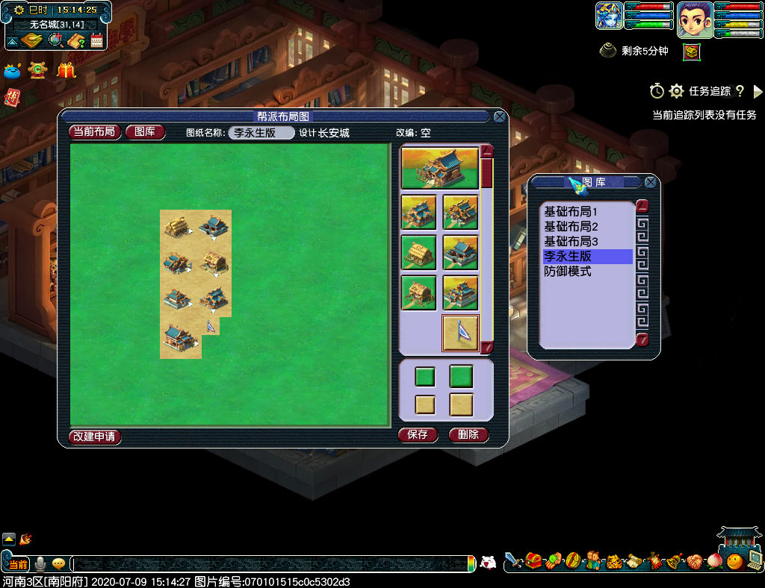

默认的地图
左边 | 右边
兽室 | 厢房
书院 | 药房
仓库 | 金库
聚义堂 | 入口

发展中的帮派
左边 | 右边
兽室 | 药房
...

敌对关系
...
《敌对启动与资金互换》
1、第1698号和1373号都属于建邺城巡逻队旗下所有。
2、敌对任务消耗对方资金，增加己方帮派资金。
3、敌对任务形成玄武堂任务与朱雀堂任务的帮贡。
4、敌对任务的同时，也需要保障厢房，帮派安定度。

1698号
李永生帮
1373号
沁诚之恋

敌对关系

青龙堂任务
内政的建设、基本建设
研究的速度、资材数量

白虎堂任务
帮派的资金、日常维护
技能的研究、资材刷新

玄武堂任务

朱雀堂任务

帮派资金
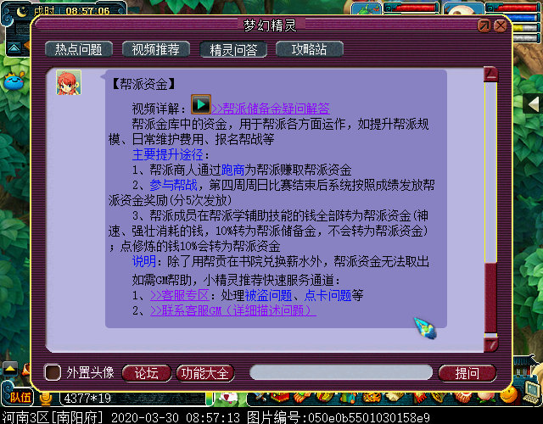

帮派资金
学习生活技能
100%

学习修炼技能
10%

学习强壮10%

帮派
储备金

学习神速10%

金银锦盒

成员上交帮费

帮派集中管理

奖励有贡献的成员

举办帮派迷宫活动

20000000

帮派宣言
...
《李永生帮派宣言》
6、第1698号帮派隶属于“建邺城巡逻队”所有，永不收帮费。
7、帮派满员依据统计基础中的“离线时间”暂时性清理成员。
8、帮派成员有义务和责任监督帮主，严禁帮主贪污帮派资金。
9、帮派努力研究生活技能，为帮派成员提供良好的学习环境。
发布时间：公元2018年09月29日 16时35分
发布作者：李永生
发布角色：长安城（43109417）

帮派资金

帮派贡献

兑换薪水
红色：不能

黑色：可以

粉色：可以

帮派帮规
...
《李永生帮派帮规》
八、谋权、谋利、混帮者一律请离本帮派。
发布时间：2018年10月25日 10时16分
发布作者：李永生
发布角色：长安城（43109417）

点卡
帮贡

富人
穷人
赏金任务

帮派纪念册
...
《最后的行动》参与者名单
38 | 老给力了 | 化生寺 | 109 | 普通帮众 | 2019-11-03 | 262 | 4012 | 10
39 | °小小小仙ξ | 龙宫 | 155 | 普通帮众 | 2020-01-02 | 389 | 4023 | 10
40 | 吻安_1896 | 天宫 | 109 | 普通帮众 | 2018-08-30 | 748 | 4601 | 8
41 | 南城姑娘 | 无底洞 | 159 | 普通帮众 | 2020-04-02 | 4210 | 4210 | 4
42 | ぃ☆ve恋云 | 无底洞 | 109 | 普通帮众 | 2019-11-01 | 255 | 4099 | 3
43 | 郑州私人侦探 | 龙宫 | 129 | 白虎堂堂众 | 2020-03-01 | 1355 | 5859 | 1

公元2020年04月08日帮派最后一次升级参与者名单

第1698号李永生帮派在此纪念
6级升7级时参与“规模提升”
任务的帮派成员们

帮派迷宫
个人出资

帮派迷宫

帮贡

每次费用 | 6400000
每周次数 | 4 | （无帮战）
每周次数 | 2 | （有帮战）

每周费用 | 25600000 | （无帮战）
每周费用 | 12800000 | （有帮战）
...

